상품제안서
유니콘 HDMI + USB3.0 + C타입 변환 컨버터 | 상품코드: S21348

 |  |  |  |  |  |  | 02-713-8555 | www.synergygift.co.kr
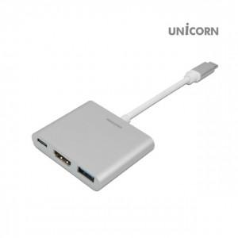

【상세/제작정보】 | C타입 USB3.0 HDMI 4K 변환 컨버터 C타입 노트북 스마트폰을 위한 변환 컨버터

【인쇄/포장옵션】 | 레이저, 풀칼라 / 포장지포장

【공급단가】 | 수량 | 50~ | 100~ | 500~ | 1,000~ | 2,000~
*VAT별도 | 단가 | 9,200원 | 8,860원 | 8,520원 | 8,180원 | 7,970원

【상품 URL】 | https://www.synergygift.co.kr:443/src/goods_detail.php?gdno=21348

